Pilihan Ganda
No | Poin | Pertanyaan | Kolom Jawaban Benar | Pilihan Jawaban 1 | Pilihan Jawaban 2 | Pilihan Jawaban 3 | Pilihan Jawaban 4 | Pilihan Jawaban 5
1 | 1 | Tentukan berapa hasil penjumlahan dan pengurangan dari bilangan di bawah ini. | 4 | x1 – x2 | x1 – x3 | x1 – x4 | x1 - xbenar
2 | 1 | Dayu berangkat ke sekolah dengan sepeda berkecepatan 20km/jam Jarak Dayu ke sekolah 5 km. Waktu yang dibutuhkan Dayu untuk sampai sekolah adalah... | 2 | 10 Menit | 18 Menit | 15 Menit
3 | 1 | Sebuah parabola memiliki titik puncak (3,−4) dan melalui titik (1,2). Persamaan kuadrat yang merepresentasikan parabola ini adalah: | 3
4 | 1 | 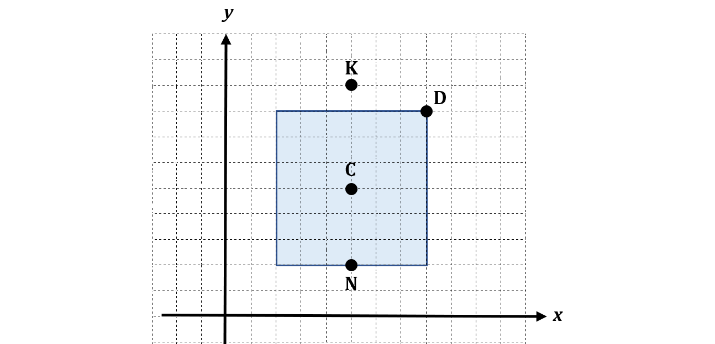 Manakah diantara pada titik koordinat cartesius yang merupakan titik pusat dari persegi | 1 | D | K | N | Semua Salah

